1.3
voltar à página inicial |  |  |  | 1 - CLAREZA DO CONTEÚDO
 | S | N | NA
 | X |  |  | 1.3 Cada bloco de conteúdo contém a sua data de atualização
 |  |  |  | Cada bloco de conteúdo isolado ou conjunto de blocos de conteúdo relacionado deverá ter a data da sua atualização associada, expressa num tamanho de letra 2 pontos abaixo ao do corpo do texto, com contraste mais reduzido mas nunca inferior a 4,5:1.

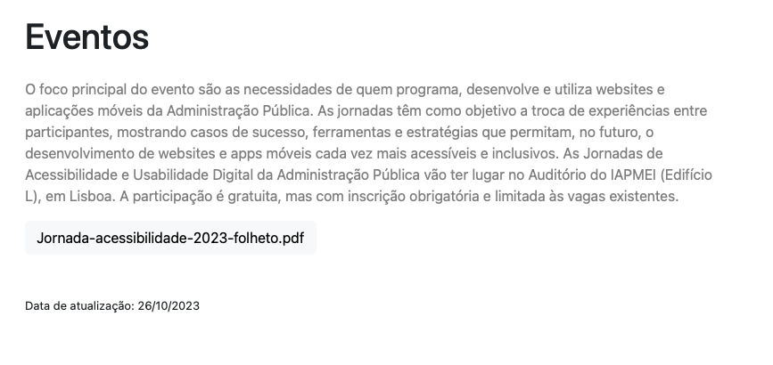
 | Listagem de evidências
 |  |  |  |  | Notas:
 |  |  |  |  | Todos os blocos de informação tem a data de atualização

2.3
voltar à página inicial |  |  |  | 2 - USABILIDADE DO CONTEÚDO
 | S | N | NA
 | x |  |  | 2.3 Blocos e linhas de texto com largura não superior a 100 caracteres
 |  |  |  | Para manter o conforto de leitura, os blocos ou linhas de texto não deverão ter mais de 100 caracteres de largura. Os 80 caracteres correspondem à dimensão que se apresenta nos estudos como a mais confortável para os utilizadores.

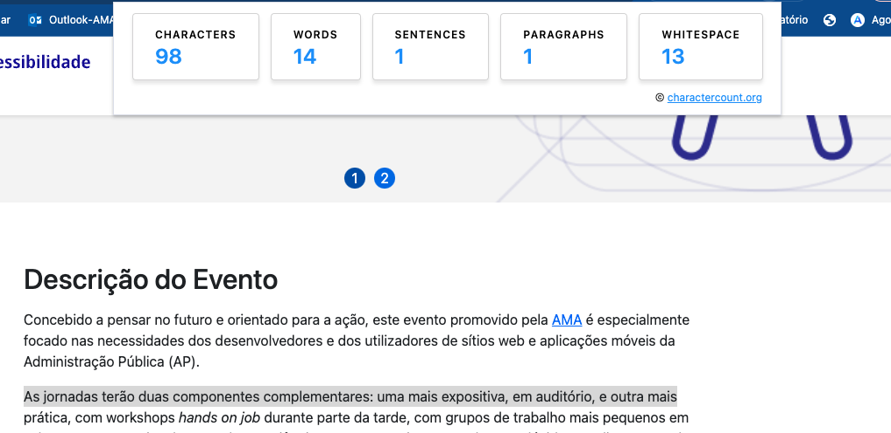
 | Listagem de evidências
 |  |  |  |  | Notas:
 |  |  |  |  | Bloco de leitura com menos de 100 caracteres

3.1
voltar à página inicial |  |  |  | 3 - ESTRUTURA DA NAVEGAÇÃO
 | S | N | NA
 | x |  |  | 3.1 Nenhum nível de navegação tem mais de 9 opções
 |  |  |  | A navegação principal deve ser equilibrada, nem com demasiadas opções de topo sem opções secundárias, nem com poucas opções de topo e muitas opções secundarias. Nenhum nível de navegação deve ter mais de 9 opções.

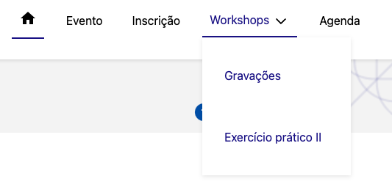
 | Listagem de evidências
 |  |  |  |  | Notas:
 |  |  |  |  | A navegação principal só tem 5 opções

5.3
voltar à página inicial |  |  |  | 5 - ELEMENTOS INTERATIVOS
 | S | N | NA
 | x |  |  | 5.3 Há apenas um botão de ação principal por página e o mesmo encontra-se destacado
 |  |  |  | Deve existir apenas um botão de ação principal por página e o mesmo deve apresentar-se numa cor contrastante. Todos os outros botões devem ser considerados como secundários.

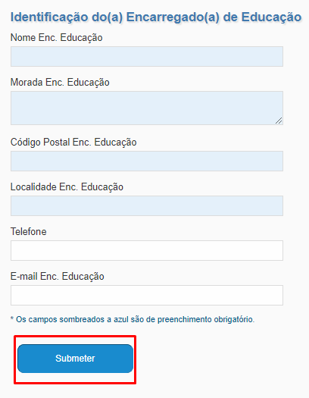
 | Listagem de evidências
 |  |  |  |  | Notas:
 |  |  |  |  | Na imagem é possível ver um formulário com um botão principal e único de submissão.

5.4
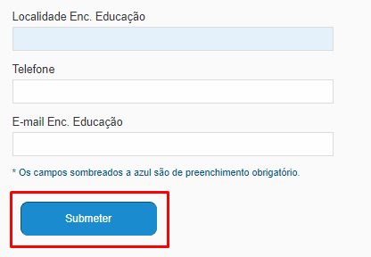
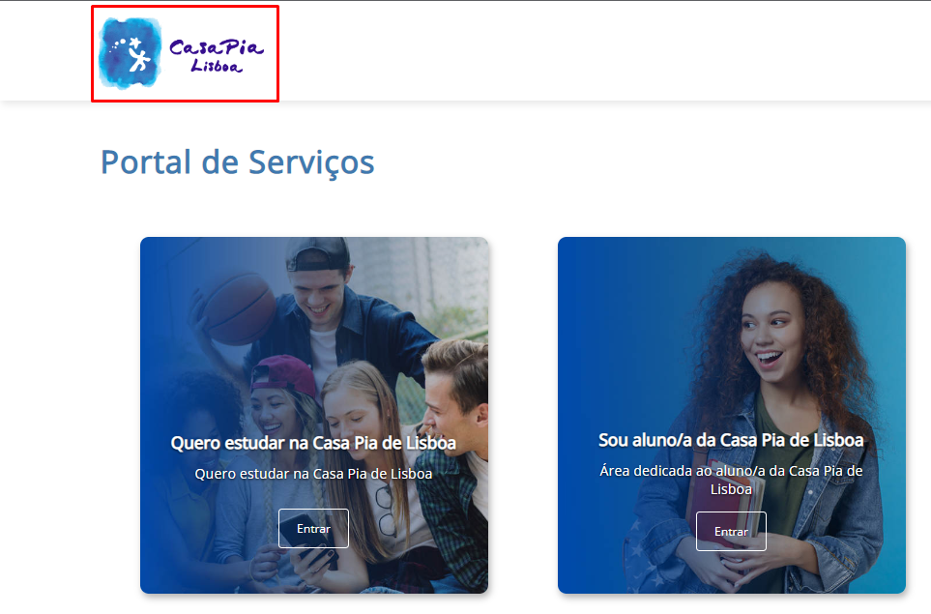
voltar à página inicial |  |  |  | 5 - ELEMENTOS INTERATIVOS
 | S | N | NA
 | x |  |  | 5.4 Elementos gráficos interativos têm de aparentar ser clicáveis
 |  |  |  | Os elementos gráficos clicáveis devem ser percecionáveis como tal, através da forma, da cor ou do aparente volume.

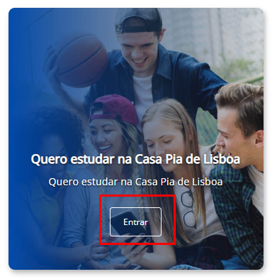
 | Listagem de evidências
 |  |  |  |  | Notas:
 |  |  |  |  | Exemplo de elementos interativos.

